NC EXT 01
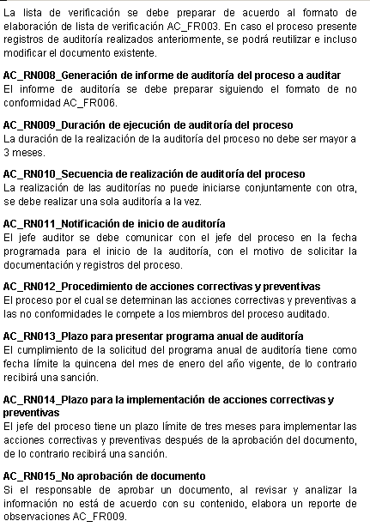
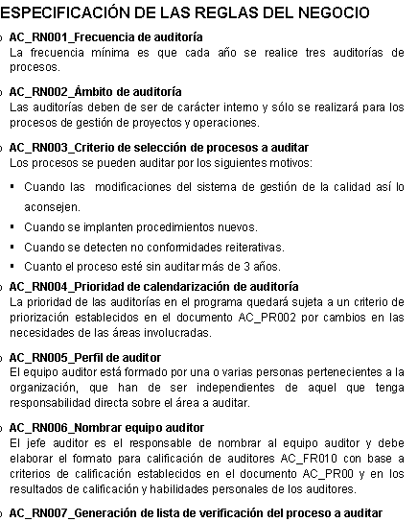
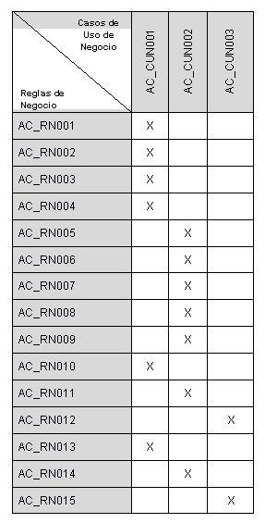
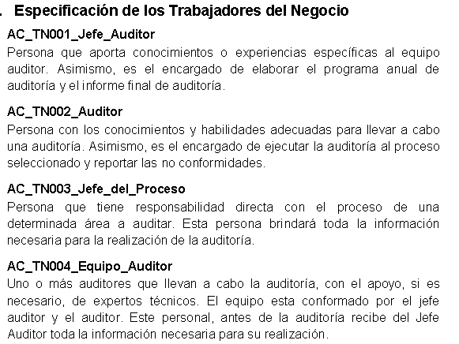
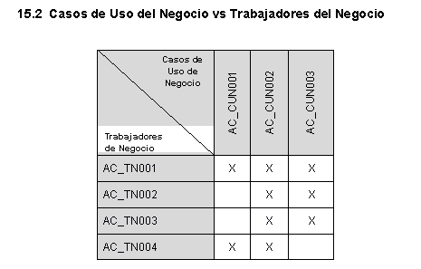
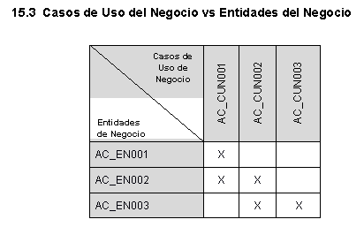
NC#: | 1 | Cliente: | Auditoria de Seguimiento de procesos |  | Folio Nro: |  | 1
Función/ Área Proceso: |  | Verificación del Producto Software
Sección 1 - Detalles de la no conformidad
Hecho:
Se ha evidenciado que los siguiente artefactos: Casos de uso de negocio (6.1, 6.2 y 6.3) , Reglas de negocio (3. Especificación de Reglas del Negocio) , Trabajadores de negocio (5.1 Especificación de Trabajadores del Negocio) y Entidades de negocio (5.2 Especificación de Entidades del Negocio) no tienen correspondencia en las siguientes Matrices de Trazabilidad: 15.1 Casos de Uso del Negocio vs Reglas del Negocio, 15.2 Casos de Uso del Negocio vs Trabajadores del Negocio y 15.3 Casos de Uso del Negocio vs Entidades del Negocio
Evidencia:
Matrices de Trazabilidad: 15.1 Casos de Uso del Negocio vs Reglas del Negocio, 15.2 Casos de Uso del Negocio vs Trabajadores del Negocio y 15.3 Casos de Uso del Negocio vs Entidades del Negocio
Norma Violada: “Procedimiento para la verificación del producto software“
Auditor: | Gabriela E. Rojas Munive |  | Reconocimiento del representante de la organización: Gabriela E. Rojas Munive
Fecha: | 2012-05-22
Sección 2 - Plan de acción
Análisis de causa raíz (¿Cómo / Por qué pasó?):
No se se hizo el correcto traspaso de todos los artefactos Casos de uso de negocio (6.1, 6.2 y 6.3) , Reglas de negocio (3. Especificación de Reglas del Negocio) , Trabajadores de negocio (5.1 Especificación de Trabajadores del Negocio) y Entidades de negocio (5.2 Especificación de Entidades del Negocio) a las Matrices de Trazabilidad: 15.1 Casos de Uso del Negocio vs Reglas del Negocio, 15.2 Casos de Uso del Negocio vs Trabajadores del Negocio y 15.3 Casos de Uso del Negocio vs Entidades del Negocio
Acción Correctiva
Definir un Procedimiento para llevar a cabo la Trazabilidad de Artefactos a fin de garantizar la correcta traza de artefactos.

Acción Preventiva
Realizar un correcto traspaso de los artefactos a las Matrices de Trazabilidad correspondientes.
Revisión y aceptación del plan de acción correctiva por el “Auditor”:
Representante del auditado: |  |  |  |  |  | Fecha:
Sección 3- Detalles de la verificación por el “Auditor” de la implementación del plan de acción

Sección 4- No conformidad cerrada por “Auditor” (fecha): |  |  |  | Nombre del auditor líder:
Gabriela E. Rojas Munive (22/05/2012) |  |  |  | Gabriela E. Rojas Munive

Evidencia de falta de correspondencia entre artfactos y Matrices de Trazabilidad

